Diagramas ISO
Gestión de la información durante la fase de desarrollo de los activos UNE-EN ISO 19650-2
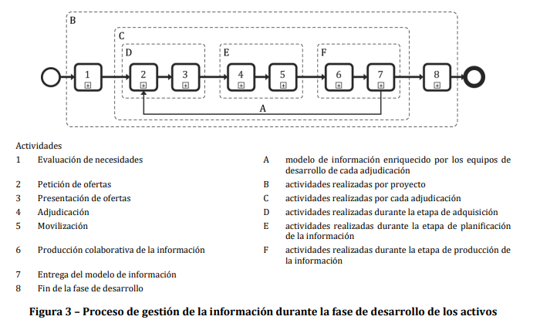

UNE-EN ISO 19650-2:2019 Pag 14
Nota 1: hacia las etapas tempranas se manejan de alto nivel los requerimientos de informacion y a medida que el proyecto transcurre se van refinando. ISO 19650-2 seccion 5.1.9

Nota 2: Si el proceso de gestión de la información se lleva a cabo dentro de una misma organización, la adjudicación puede complementarse con una instrucción de trabajo interna. Vease ISO 19650-1:2018 apartado 6.3 y 8.1.

1. EVALUACIÓN DE NECESIDADES
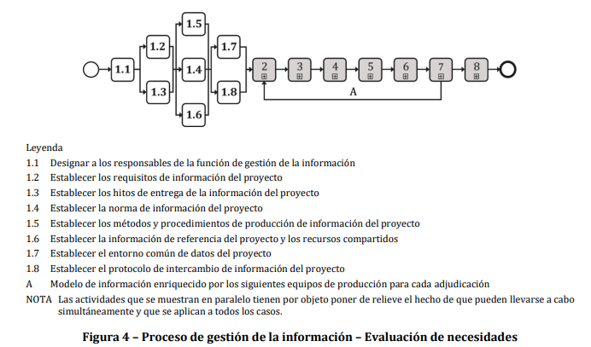

UNE-EN ISO 19650-2:2019 Pag 19

2. PETICIÓN DE OFERTAS
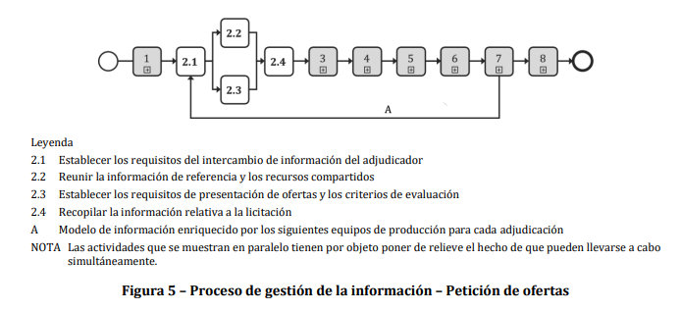

UNE-EN ISO 19650-2:2019 Pag 22

3. PRESENTACIÓN DE OFERTAS
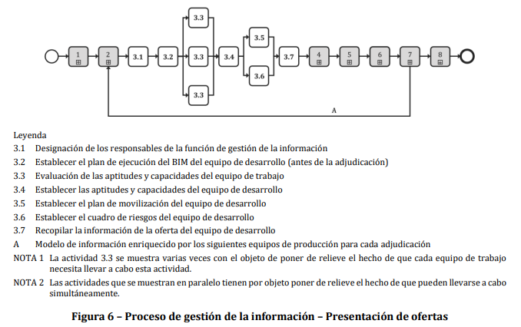

UNE-EN ISO 19650-2:2019 Pag 26

4. ADJUDICACIÓN
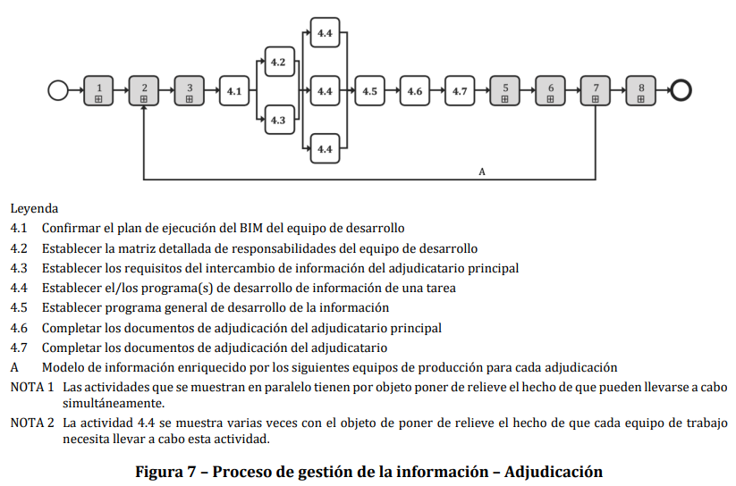

UNE-EN ISO 19650-2:2019 Pag 31

5. MOVILIZACIÓN

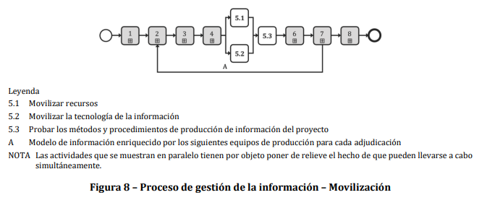

UNE-EN ISO 19650-2:2019 Pag 32

6. PRODUCCIÓN COLABORATIVA DE INFORMACIÓN
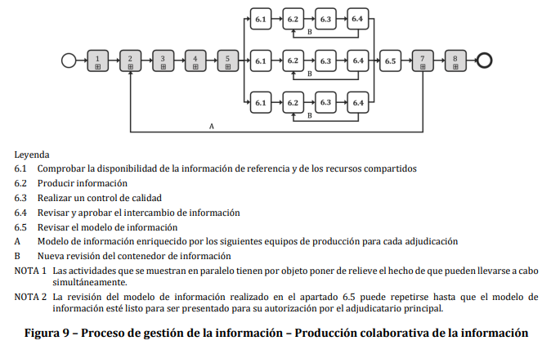

UNE-EN ISO 19650-2:2019 Pag 35

7. ENTREGA DEL MODELO DE INFORMACIÓN
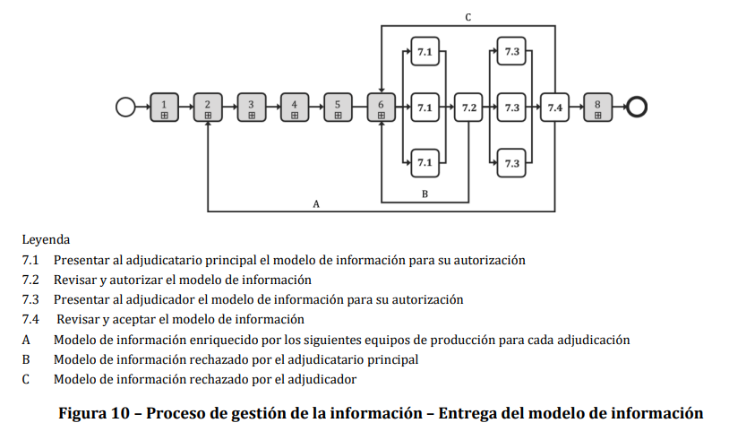

UNE-EN ISO 19650-2:2019 Pag 37

8. FIN DE LA FASE DE DESARROLLO
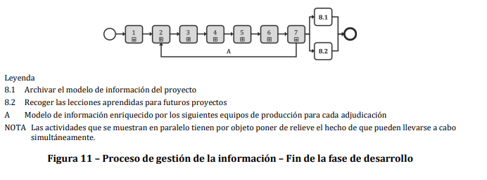

UNE-EN ISO 19650-2:2019 Pag 38

1.1 Responsables GI
El Adjudicador es el promotor o propietario del proyecto
El adjudicador debe tener en cuenta la gestión eficaz de la información a lo largo de todo el proyecto y aplicar la estrategia a largo plazo para la gestión de la información de los activos, según se describe en la Norma ISO 19650-1:2018, mediante la designación de personas dentro de la organización del adjudicador para que desempeñen la función de gestión de la información en nombre del adjudicador.

Como alternativa, el adjudicador puede también contratar a un adjudicatario principal o a un tercero para que asuma total o parcialmente la función de gestión de la información, en cuyo caso, el adjudicador debe establecer el alcance de los servicios. Al hacerlo, el adjudicador debe tener en cuenta los siguientes elementos: – las tareas de las que será responsable el adjudicatario principal o un tercero; – la autoridad que el adjudicador delegará en el adjudicatario principal o en un tercero; y – las competencias (conocimientos o habilidades) que necesitarán las personas que desempeñen esta función.

Nota: Cuando el adjudicador designa a un adjudicatario principal o a un tercero para que asuma total o parcialmente la función de gestión de la información, el uso de la matriz de asignación de la gestión de la información (anexo A) puede ayudar a establecer el alcance de los servicios necesarios. Tomado de la iso 19650-2 ES

Interfaces entre partes y equipos con fines de gestión de la información
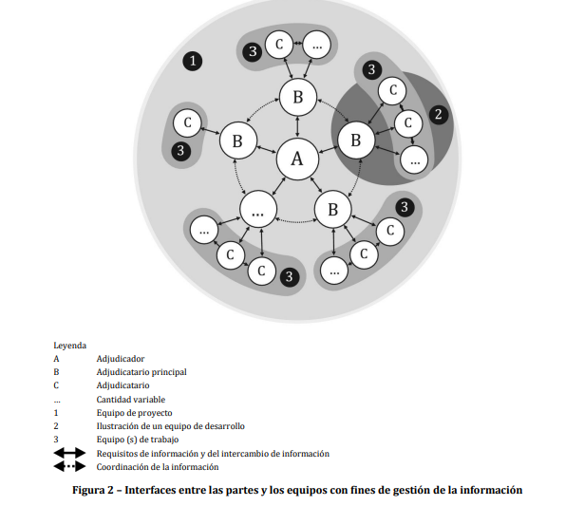

Nota: Los equipos de desarrollo pueden unirse y dejar el equipo del proyecto en culquier momento. Nota 2: Este proceso busca designar el A.

1.2.1 Req. OIR
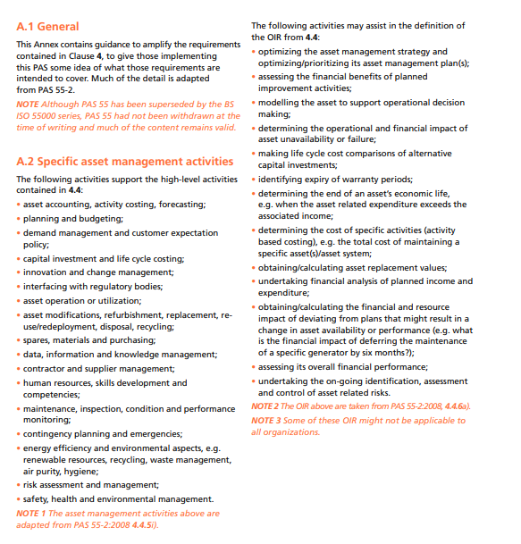
Obtenido de la Norma ISO 19650 Parte 2 seccion 3.3.2 PG 53
OIR

 | ¿Qué son?
- | Punto de partida de todas las actividades de gestión de la información.
- | Detallan información de alto nivel que necesita una organización en toda su cartera de activos y en sus departamentos (como recursos humanos, tecnología de la información, finanzas gestión de instalaciones y operaciones/ producción).

 | ¿Para qué sirven?
 | Garantizar que la información correcta llegue a la función empresarial más amplia de una organización para apoyar las decisiones empresariales estratégicas.

 | ¿Quién los crea?
 | La parte que los designa, por ejemplo, el cliente del proyecto, el propietario del activo o su representante.

 | ¿Qué incluyen?
- | Actividades de alto nivel para las que se necesita información.
- | Razones por las que se necesita la información. Estos son los propósitos basados en la organización y podrían ser para satisfacer (por ejemplo):Objetivos/resultados,Partes interesadas (incluyendo el personal, los usuarios finales, los accionistas), Reguladores (incluyendo el control de la construcción, planificación, auditores, inspectores), Políticas (incluida la gestión de la calidad).

- | Tareas de funcionamiento de la empresa (incluidos los informes corporativos, las aplicaciones, las auditorías, la contratación de contratistas de mantenimiento, el análisis de la utilización del espacio).

 | ¿Qué sigue despues del OIR?
 | Una vez completado el OIR, se establece el escenario para los dos siguientes requisitos, el:
 | 1. Requisitos de información sobre los activos (AIR)
 | 2. Requisitos de información del proyecto (PIR)

 | Plantilla OIR
 | Ver documento anexo (OIR PLANNERLY)
 | https://plannerly.com/iso-19650/

 | Ejemplos de OIR
 | Pueden encontrarse en las siguientes normas:
- | PAS 1192-3:2014 anexo A.2
- | BS 1192-4:2014 cláusula 5.2
- | ISO 2014:55001 anexo A.
- | ISO 19650-2 anexo A.1

ISO 19650 PARTE 2 ANEXO A.1 PG128
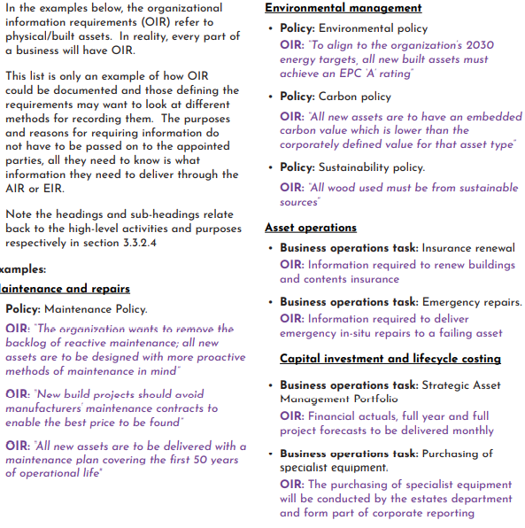

PAS 1192-3:2014 anexo A.2 PG 20

1.2.2 Req. AIR
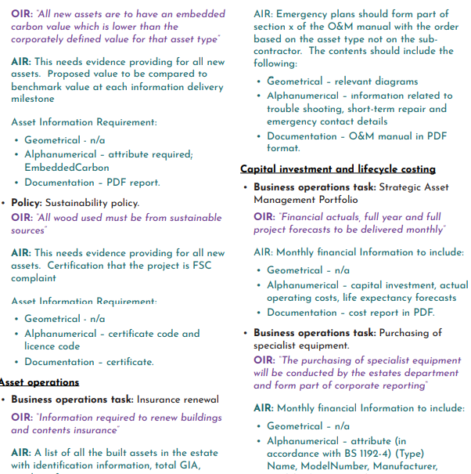
Obtenido de la Norma ISO 19650 Parte 2 seccion 3.3.3 PG 55
AIR

 | ¿Qué son?
- | AIR establece con precisión la información relacionada con los activos que los proveedores deben entregar. Los AIR tendrán que ser definidos y comunicarse utilizando el orden y la lógica para garantizar un recurso contractual completo

- | Los AIR se generan a partir de los OIR.
- | En ellos especifican la información detallada que necesitan por la parte contratante y sus clientes/interesados partes interesadas para gestionar los activos físicos a lo largo de su ciclo de vida

 | ¿Para qué sirven?
 | Garantizar la entrega de la información correcta a una organización para cumplir con la parte del activo construido. En el caso de un proyecto de diseño y construcción, los AIR forman parte del EIR para garantizar la entrega de información operativa.

 | ¿Quién los crea?
 | La parte que efectúa el nombramiento, por ejemplo, el propietario del activo o su representante. La creación de AIR está dirigida por el equipo interno responsable de la gestión de activos e instalaciones (cuando existen)

 | ¿Qué incluyen?
- | El AIR especifica con precisión la información requerida para cada activo en particular. Un activo puede ser una pieza entera de infraestructura, un edificio entero o sus espacios. La selección del esquema y el sistema de clasificación correctos, por tanto es fundamental para crear una estructura de estructura de desglose coherente en todos los tipos de activos. La información reglamentaria, por ejemplo el manual de operaciones y mantenimiento (O&M), el archivo de salud y seguridad o el libro de registro del edificio, debe definirse a través del AIR cuando se apliquen.

-

 | ¿Cuando se definen?
 | La definición de los AIR es una importante actividad empresarial para apoyar la gestión de activos, diseño y construcción contratos. Los AIR tienen que definirse antes de cualquier nombramiento relacionado.

 | ¿Qué sigue despues del AIR
 | La entrega de información en respuesta al AIR construirá y/o actualizará el modelo de información de activos (AIM). Esta información procederá de varias fuentes: de un contrato relacionado con la gestión de activos o de un proyecto de diseño y construcción (a través del modelo de información del proyecto)

 | Consideraciones:
- | El AIR también debe considerar los datos de los sistemas informáticos que se utilizarán para que se utilizarán para ayudar a gestionar el activo. Esto es para: El AIR debe considerar las diferentes facetas de la información: el contenido la función, la forma y el formato. Garantizar la entrega de los datos necesarios Permitir que se establezcan las asignaciones predefinidas correctas predefinidos. Seguir una norma del sector, como la BS 1192-4:2014, permite a los equipos de entrega establecer métodos que pueden utilizarse en múltiples proyectos y clientes. AIR sólo debe requerir la información que se va a utilizar para cumplir un propósito específico. Esto es para asegurar que: -La información requerida puede entregarse en la práctica -La entrega de la información sea comercialmente viable. Independientemente de la forma en que se suministre la información, debe haber una referencia correcta y coherente en todos los contenedores de información. Por lo tanto, el AIR debe recopilarse y leerse posteriormente junto con la norma de información pertinente. Por ejemplo, una unidad de tratamiento de aire que se denomine AHU-0001 debe identificarse como tal en todos los planos pertinentes, en los esquemas de los equipos, en las hojas de datos de los productos, en cualquier dato estructurado como una hoja de cálculo y en los modelos geométricos. Es importante recordar que los AIR deben ser específicos para cada instalación, como se muestra en las figuras 15 y 16. Un AIR que no sea espe

-

-
-
-

-

-

-

-

 | Nota: Este requerimiento incluye: -los hitos de entrega de la informacion del proyecto (ISO 19650-2 5.1.3) - informacion de referencia del proyecto y los recursos compartidos (ISO 19650-2 5.1.6)

 | Ejemplos de AIR
 | El contenido del AIR podría especificar la información precisa necesaria:

 | - Para/de la revisión anual de la caldera - Para/desde una emergencia - Para/desde un fallo del equipo - Para revisar Los costes energéticos anuales - Para completar la renovación del seguro - Para vender un activo construido - Para demoler un activo construido.

 | LA ISO 19650 cuenta con ejemplos correspondientes a definiciones AIR que pueden ser de ayuda:

ISO 19650 PARTE 2 ANEXO A.2 PG129
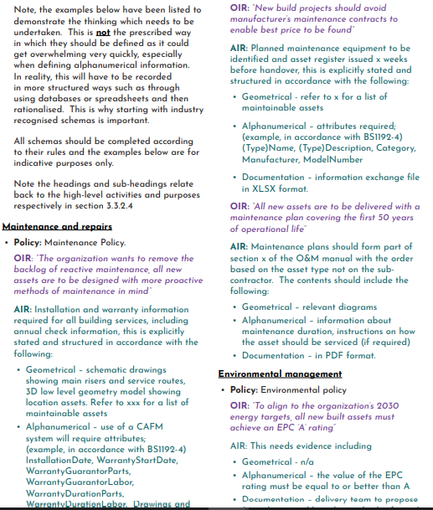

ISO 19650 PARTE 2 ANEXO A.2 PG130

1.2.3 Req. PIR
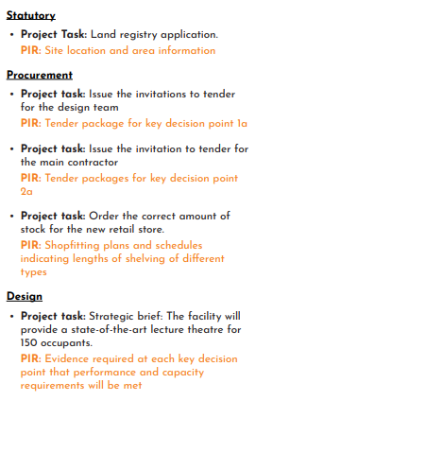
Obtenido de la Norma ISO 19650 Parte 2 seccion 3.4.2 PG 58
PIR

 | ¿Que son?
 | Permiten comprender la información de alto nivel que la parte contratante necesita durante un proyecto de diseño y construcción.

 | ¿Cuándo se definen?
- | Algunos de los contenidos del PIR pueden haber sido ya definidos en la OIR que son aplicables a los proyectos de diseño y construcción. Para ejemplo, los requisitos legales o las políticas corporativas políticas corporativas de entrega de proyectos. Cualquier PIR adicional debe ser identificado y a los derivados de la OIR al inicio de un proyecto de diseño y construcción antes de que se licite el nombramiento de cualquier consultor o contratista. Las organizaciones con muchos proyectos pueden encontrar útil considerar y definir su PIR como un ejercicio separado de cualquier proyecto que se inicie.

-

-

-

 | ¿Quién los crea?
 | La parte que designa, por ejemplo el cliente del proyecto, el propietario del activo (indirectamente a través de OIR) o su representante.

 | ¿Qué incluyen?
 | PIR se derivan de los fines para los que la parte nominadora requiere información. Estos pueden incluir: OIR relevantes, como los indicadores clave de rendimiento (KPI) corporativos El caso de negocio del proyecto, por ejemplo, la información financiera para establecer la relación calidad-precio y la asequibilidad Informe estratégico, por ejemplo, programa estratégico para establecer la fecha de apertura de una escuela. Partes interesadas en el proyecto que requieren información, por ejemplo, los residentes locales Tareas del proyecto que la parte contratante debe llevar a cabo, por ejemplo, completar una solicitud. Una vez establecido el PIR, la información que debe entregarse puede definirse con mayor precisión en el EIR (ISO 19650-2 cláusula 5.2.1)
-
-

-

-
-
-

 | ¿Cuándo se intercambia la información para cumplir el PIR?
 | La cláusula 5.1.2 de la norma ISO 19650-2 recomienda que la parte contratante tenga en cuenta el plan de trabajo del proyecto al establecer el PIR. Esto permite que los puntos de decisión clave y las actividades asociadas, como el intercambio de información, estén anclados en un plan definido. Los puntos de decisión clave son aquellos en los que la parte contratante y otras partes interesadas toman decisiones informadas sobre el proyecto, como por ejemplo, si es o no viable económicamente pasar a la siguiente fase o las decisiones sobre el nombramiento del equipo del proyecto. Estas decisiones se toman a partir de la información recibida de los proveedores de información. Un punto de decisión clave puede ser semanas antes del final de una etapa de trabajo o después del comienzo de una etapa de trabajo. La cláusula 3.2.14 de la norma ISO 19650-1 podría sugerir que un punto de decisión clave coincide con el final de una etapa de trabajo, pero las decisiones clave pueden tomarse en cualquier momento. Algunos ejemplos podrían ser las decisiones relacionadas con la licitación o el permiso de planificación. Los puntos de decisión clave deben ser definidos al inicio del proyecto, véase la cláusula 5.1.3 de la norma ISO 19650-2. Los hitos de entrega de información son puntos predefinidos que especifican cuándo debe entregarse la información requerida a la parte contratante. Los hitos de entrega de información deben definirse en relación con los puntos de decisión clave, por ejemplo, x semanas antes de un punto de decisión clave. Es probable que haya casos en los que se produzcan múltiples intercambios en el mismo hito de entrega de información, por ejemplo, cuando los modelos de información deban ser entregados para su comprobación por parte de diferentes equipos de entrega antes de ser utilizados por la parte contratante en un punto de decisión clave, véase la cláusula 5.7 de la norma ISO 19650-2.

-

-

-

-

-

-

-

 | Nota: Este requerimiento incluye: Los hitos de entrega de la informacion del proyecto (ISO 19650-2 5.1.3) Informacion de referencia del proyecto y los recursos compartidos (ISO 19650-2 5.1.6)
-
-

 | Cuando se definan los puntos de decisión clave y los hitos de entrega de información, será poco probable que se conozcan todas sus fechas concretas. Aun así, las fechas pueden y deben definirse en términos relativos, como se indica en la figura 17. A efectos de esta guía sobre el PIR, se supone que los hitos de entrega de información coinciden con las fechas de intercambio de información.

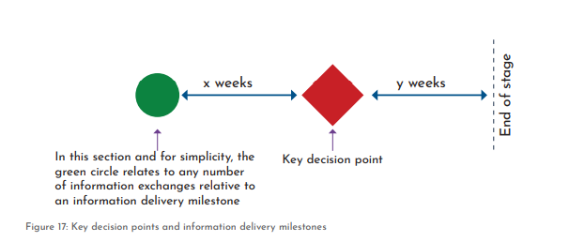

Figura 17: Puntos clave de decisión e hitos de entrega de información PG60 ISO 19650-2

- | La figura 18 muestra el proceso de entrega de información asociado a una serie de puntos de decisión clave. Esto es en el contexto de una contratación de diseño y construcción (hasta el final de la fase de trabajo 4 del RIBA) y con respecto a tres de las partes principales designadas que participan en este proyecto. Las referencias a los números 2 a 7 reflejan las actividades de gestión de la información establecidas en las cláusulas 5.2 a 5.7 de la norma ISO 19560-2, que son las siguientes: 2. Convocatoria de licitación 3. Respuesta a la licitación 4. Nombramiento 5. Movilización 6. Producción de información en colaboración 7. Entrega del modelo de información

-

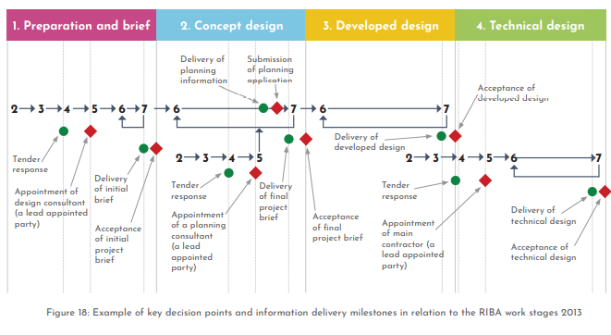

Ejemplo de puntos de decisión clave e hitos de entrega de información en relación con las fases de trabajo del RIBA 2013: ISO 19650 PARTE 2 PG60

 | Plantilla OIR
 | Ver documento anexo (OIR PLANNERLY)
 | https://plannerly.com/iso-19650/

 | LA ISO 19650 cuenta con ejemplos correspondientes a definiciones PIR que pueden ser de ayuda:

 | ISO 19650 PARTE 2 ANEXO A.3 PG131


 | ISO 19650 PARTE 2 ANEXO A.3 PG132

1.7 CDE

Obtenido de la Norma ISO 19650 Parte 2 seccion 2.0 PG 28
CDE

 | ¿Qué son?
 | Fuente de información acordada para cualquier proyecto o activo , para recopilar, gestionar y difundir cada contenedor de información a través de un proceso gestionado.

 | ¿Para qué sirven?
 | Para garantizar que la información correcta llegue a la función empresarial más amplia de una organización para apoyar las decisiones empresariales estratégicas.

 | ¿Cómo se definen?
 | Como parte de las actividades de la organización.

 | ¿Quién los crea?
 | La parte que los designa, por ejemplo, el cliente del proyecto, el propietario del activo o su representante.

 | ¿Qué debe contener un CDE?
 | Gestión de los estados de la información
 | La Figura 3 (ISO 19650-1 Figura 10) ilustra estos estados como parte de un flujo de trabajo de contenedor de información.

 | Nota: Este requerimiento incluye: -Protocolo de intercambio de informacion (ISO 19650-2 5.1.8)

 | Contenedores de la informacion en los diferentes estados: ISO 19650-2 Figura 10 PG29
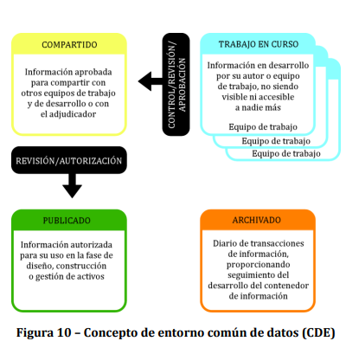
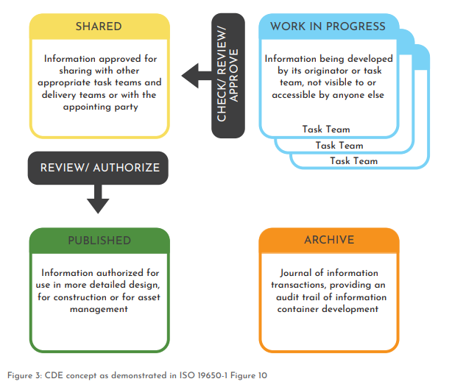

 | Gestión de los metadatos
 | Se definen como “Un conjunto de datos que describen y brindan información sobre otros datos” (Oxford Dictionary, 2019). Para poner esto en contexto, la identificación única del contenedor de información (consulte el Anexo Nacional ISO 19650-2) puede considerarse como metadatos porque "describe y brinda información sobre otros datos". Sin embargo, ISO 19650-2 requiere que se asignen metadatos adicionales, pero no deben ser parte de la identificación única.

 | ISO 19650-1 cláusula 12.1 recomienda la siguiente asignación de metadatos a la información contenedores dentro de un CDE: Un código de revisión Un código de estado ISO 19650-2 cláusula 5.1.7 requiere que el CDE habilite la asignación de estos códigos más la asignación de: Un código de clasificación. El alcance de la asignación de metadatos puede expandirse más allá de las recomendaciones y requisitos de la serie ISO 19650

-
-

-

 | Gestión de contenedores de información mediante la asignación de metadatos
 | 2.3.1 Gestión de metadatos mediante soluciones CDE Las soluciones CDE del mercado actual ofrecen diversos grados de capacidad de asignación de metadatos. La figura 4 ilustra cómo una solución CDE, en este caso un EDMS basado en la nube, puede tener muchas asignaciones de metadatos diferentes contra el contenedor de información. Obsérvese que esta figura amplía los metadatos más allá de los requisitos de la norma ISO 19650-2.

 | Transición de metadatos entre soluciones CDE
 | El requisito de los metadatos crea el reto de cómo pueden transferirse los metadatos entre las soluciones CDE. Las partes designadas, las partes designadas principales y las partes designadas pueden tener sus propias soluciones CDE que conforman el CDE del proyecto. Es importante que estas soluciones trabajen juntas de manera eficiente mientras se desarrolla e intercambia la información como parte del flujo de trabajo del CDE. Sin embargo, es posible que estas soluciones no se interconecten perfectamente entre sí, lo que imposibilitaría la transferencia automática de metadatos. En la analogía del correo electrónico utilizada en la sección 2.2.1, casi todos los proveedores de herramientas de correo electrónico han adoptado un protocolo de intercambio estándar (por ejemplo, POP) para permitir que los correos electrónicos fluyan sin problemas, independientemente de la herramienta/solución que se utilice para enviarlos o recibirlos. Sin embargo, actualmente no existe un protocolo de intercambio estándar adoptado por nuestro sector. Esto significa que hay que pensar en cómo transferir un mismo contenedor de información y sus metadatos de un sistema a otro.

 | En realidad, a menudo se trata de un proceso manual que requiere volver a registrar los metadatos de cada contenedor de información en el sistema receptor. La figura 5 ilustra el modo en que dos soluciones CDE diferentes deben trabajar juntas como parte del flujo de trabajo CDE del proyecto. Cada solución gestiona los contenedores de información de forma diferente. La solución CDE 1 (un CDE distribuido) es gestionada por la parte principal designada para su equipo de entrega. La solución CDE 1 gestiona los contenedores de información como un único grupo, independientemente del tipo. Utiliza asignaciones de metadatos para que el usuario pueda filtrar los contenedores de información en consecuencia. Por ejemplo, un usuario puede filtrar utilizando el código de estado para proporcionar una visión más centrada de todos los contenedores de información almacenados.

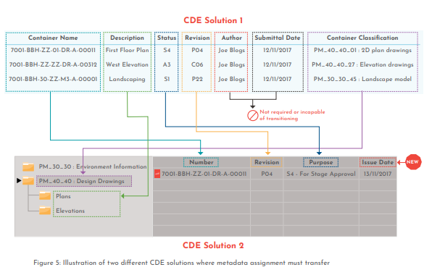

 | Clasificación mediante la asignación de metadatos
 | La clasificación de los contenedores de información La cláusula 5.1.7 de la norma ISO 19650-2 exige que se asignen metadatos de clasificación a los contenedores de información de acuerdo con la norma ISO 12006-2. Uniclass 2015 cumple con la norma ISO 12006-2 y es el sistema de clasificación preferido en el Reino Unido. Está referenciado en el anexo nacional de la norma ISO 19650-2. Uniclass 2015 contiene múltiples tablas de clasificación que pueden utilizarse para clasificar diferentes tipos de contenedores de información. La parte contratante define el método de clasificación en la norma de información del proyecto (si tiene una preferencia específica). Esto indicaría cuál de las tablas de Uniclass 2015 se utiliza para clasificar los contenedores de información. Si la parte contratante no tiene ninguna preferencia, la parte contratante principal definirá los requisitos. Es importante asegurarse de que ningún otro metadato o elemento del identificador único se duplica a través de la clasificación.

 | Asignación de metadatos en las soluciones CDE
 | La asignación de metadatos de clasificación a los contenedores de información dentro de una solución CDE requiere la consideración de: 1. Cómo identificar el contenedor de información y/o su contenido 2. Cómo transferir los contenedores de información entre cualquier solución CDE que se utilice. La figura 5 ilustra cómo se puede transferir la información de clasificación entre dos soluciones CDE que enfocan el uso de los metadatos de forma diferente. Una desventaja del enfoque de la solución CDE 2 es la creación manual de (potencialmente) muchas carpetas. Pero si se implementa correctamente, ofrece la ventaja de una clasificación asignada consistente que permite a cada usuario filtrar los contenedores de información de forma consistente. Por ejemplo, por "PM_40_40 Dibujos de diseño"

 | Control de revisiones mediante la asignación de metadatos
 | A medida que se desarrollan los contenedores de información, es importante llevar un control de los cambios entre las revisiones y versiones anteriores y las actuales. También es importante llevar la cuenta de qué revisión y versión se comparte con quién. La norma ISO 19650-1 recomienda que el sistema de revisión de los contenedores de información siga una norma acordada. El anexo nacional de la norma ISO 19650-2 ofrece un sistema (véase la cláusula NA.4.3 del anexo nacional) como el que se muestra en la figura 6.

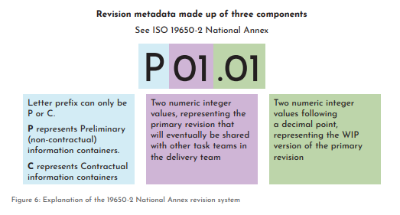

 | Control de revisiones durante el trabajo en curso (WIP) La gestión de las revisiones de los contenedores de información WIP permite al autor gestionar su trabajo y evitar la pérdida de información durante su desarrollo. La figura 7 ilustra las ventajas de la gestión de revisiones. Los escenarios mostrados en la Figura 7 demuestran que cuando se adopta el control de revisiones durante el WIP, el autor tiene una clara supervisión de cómo ha evolucionado su información y puede volver a una versión anterior si es necesario.

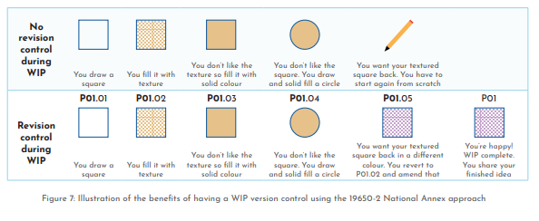

 | Asignación de estado mediante la asignación de metadatos
 | Códigos de estado La serie ISO 19650 identifica que a un contenedor de información se le debe asignar un código de estado como metadatos para mostrar el uso permitido del contenedor de información (véase la cláusula 12.1 de ISO 19650-1). La razón para asignar un código de estado es: 1. Dejar claro al destinatario para qué debe utilizarse el contenedor de información y, por extensión, para qué no debe utilizarse. Ejemplo 1: Un contenedor de información con el código de estado S3 (véase la figura 9) informa a los destinatarios de que sólo es apto para su revisión y comentario. Ejemplo 2: Un contenedor de información con el estado An (donde la "n" representa una etapa del proyecto) informa al destinatario de que ha sido autorizado y aceptado para ser utilizado en la etapa del proyecto que la "n" representa. Si la "n" representa la Fase 2 (Concepto), con lo que el código de estado es A2, esto indica a los demás que el contenedor de información forma parte del diseño conceptual aceptado. Esto se convertiría en parte de la información de referencia para la etapa 3 WIP. 2. 2. Dejar claro en qué parte del flujo de trabajo del CDE se encuentra la información. Por ejemplo, los contenedores de información con metadatos S1 o S2 están en el estado Compartido, mientras que los contenedores de información con metadatos A4, A5 o A6 están en el estado Publicado. Esto evita la necesidad de crear segregaciones físicas dentro de la solución CDE utilizando carpetas u otros tipos de áreas dedicadas que pueden fragmentar el flujo de trabajo CDE.

 |  | Algunos CDE utilizados en la industria

2.1 Req EIR
Obtenido de la Norma ISO 19650 Parte 2 seccion 5.2.1 PG 81
EIR

 | ¿Que son?
- | Proporcionan el marco para todos y cada uno de los equipos de entrega activos en un proyecto. Cada EIR es una especificación que detalla la información requerida por la parte designadora para todos los intercambios de información con una parte designada principal. Hay varias actividades en la cláusula 5.2.1 que la parte contratante debe llevar a cabo para asegurar que cada EIR está completamente definido. Cada EIR se deriva de los requisitos de información del proyecto (PIR) y los requisitos de información de los activos (AIR). Una vez identificados los PIR y los AIR, se desglosan a un nivel más granular como EIR en relación con el alcance de los trabajos de la parte principal designada, y cada requisito de información se asocia con un nivel de necesidad de información. Esto permite definir las facetas adecuadas de la información. Además, establece las fechas de intercambio de información en relación con los hitos de entrega para garantizar que la información se entregue en el momento adecuado.
-

-

-

 | Consideraciones:
 | Una RIE se lee junto con la norma de información del proyecto y los métodos y procedimientos de producción de información (véase la cláusula 5.5 de la norma ISO 19650-1).

- | Por ejemplo: como parte del PIR (véase la cláusula 5.1.2), uno de los propósitos de la información es apoyar el progreso continuo del proyecto. Dentro del EIR, la parte contratante identifica que la información requerida es un informe del programa de construcción que resume si el programa está adelantado o retrasado en formato PDF. Por ejemplo: la parte contratante necesita información sobre los activos a efectos de mantenimiento que se incorporará a su sistema de gestión de instalaciones.

-

- | Para ello, especifica en el EIR la información exacta requerida sobre los activos correspondientes, lo que permite importarlos a su sistema. Durante la ejecución del proyecto, cada EIR proporciona el mecanismo para revisar y aceptar los modelos de información durante la duración de la designación de la parte principal asociada.

-

Cláusula: 5.2.1 Establecer los requisitos de intercambio de información de la parte nominadora PG81
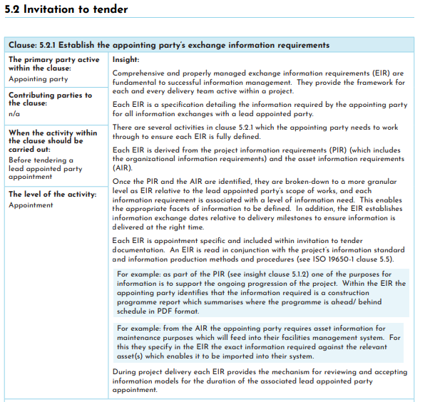

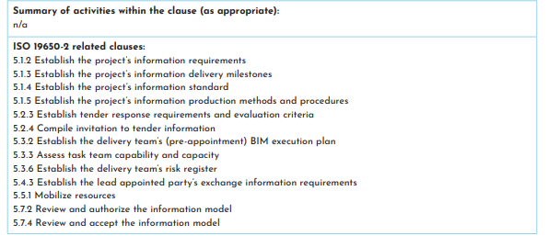

 | Identificar los fines para los que se requiere la información.
 | Es importante definir las razones por las que se necesita la información. Estos son los propósitos basados en la organización y podrían ser para satisfacer (por ejemplo):

- | Objetivos/resultados
- | Partes interesadas (incluyendo el personal, los usuarios finales, los accionistas).
- | Reguladores (incluyendo el control de la construcción, planificación, auditores, inspectores)
- | Políticas (incluida la gestión de la calidad)
- | Tareas de funcionamiento de la empresa (incluidos los informes corporativos, las aplicaciones, las auditorías, la contratación de contratistas de mantenimiento, el análisis de la utilización del espacio).

 | Estos datos pueden utilizarse para generar una matriz de necesidades de información frente a las actividades de información en las que se define cada información asociada.

 | Plantilla OIR
 | Ver documento anexo (OIR PLANNERLY)
 | https://plannerly.com/iso-19650/

 | Nota: Este requerimiento incluye: Los hitos de entrega de la informacion del proyecto (ISO 19650-2 5.1.3) La norma de informacion del proyecto (ISO 19650-2 5.1.4) Metodos y procedimientos para la produccion de la informacion del proyecto (ISO 19650-2 5.1.5) Informacion de referencia del proyecto y los recursos compartidos (ISO 19650-2 5.1.6) Entorno comun de datos (ISO 19650-2 5.1.7) Protocolo de intercambio de informacion (ISO 19650-2 5.1.8) Informacion de referencia y los recursos compartidos (ISO 19650-2 5.2.2) Requisitos de presentacion de ofertas y los criterios de evaluacion (ISO 19659-2 5.2.3) Recopilar la informacion relativa a la licitacion (ISO 19659-2 5.2.4)
-
-
-
-
-
-
-
-
-

3.1 PRE BEP
PRE-BEP

 | Nota: Este requerimiento incluye:
- | Designacion de los responsables de la gestion de la informacion (ISO 19650-2 5.3.1) identificar el "B"
- | Evaluacion de aptitudes y capacidades del equipo de trabajo (ISO 19650-2 5.3.3)
- | Evaluacion de aptitudes y capacidades del equipo de desarrollo (ISO 19650-2 5.3.4)
- | Establecer el plan de movilizacion del equipo de desarrollo (ISO 19650-2 5.3.5)
- | Establecer el cuadro de riesgos del equipo de desarrollo (ISO 19650-2 5.3.6)

 | Establecer el plan de ejecución del BIM del equipo de desarrollo (antes de la adjudicación)
 | El adjudicatario principal candidata debe establecer el plan de ejecución de la BIM del equipo de desarrollo (antes de la adjudicación), que se incluirá en su oferta. En esta fase, el adjudicatario principal propuesto debe tener en cuenta los siguientes elementos:

 | a) los nombres propuestos y los currículums profesionales de las personas que desempeñarán la función de gestión de la información en nombre del equipo de desarrollo; b) la estrategia de desarrollo de información del equipo de desarrollo, que contendrá: El enfoque del equipo de desarrollo para cumplir con los requisitos del intercambio de información del adjudicador, Un conjunto de objetivos/metas para la producción colaborativa de información, Una visión general de la estructura organizativa y de las relaciones comerciales del equipo de desarrollo, y Una visión general de la composición del equipo de desarrollo, en forma de uno o más equipos de trabajo; c) la estrategia de federación propuesta para ser adoptada por el equipo de desarrollo; d) la matriz de responsabilidades de alto nivel del equipo de desarrollo, que contiene la responsabilidad asignada para cada elemento del modelo de información y la información clave asociada a cada elemento; e) cualquier propuesta para añadir o modificar los métodos y procedimientos de producción de información del proyecto que el equipo de desarrollo necesite a fin de facilitar la eficiencia en términos de: La adquisición de la información de los activos existentes, La producción, revisión, aprobación y autorización de la información, La seguridad y la distribución de la información, y La entrega de información al adjudicador; f) cualquier propuesta para añadir o modificar la norma de información del proyecto que el equipo de desarrollo requiera para facilitar la eficiencia en términos de: El intercambio de información entre los equipos de trabajo, La distribución de información a terceros, o La entrega de información al adjudicador; g) una lista propuesta de programas informáticos (incluidas las versiones), hardware e infraestructura informática que el equipo de desarrollo se propone adoptar

-

-
-

-

-
-
-
-

-
-
-

 | Introducción
- | Para cumplir con los requisitos de la norma ISO 19650-2, la parte principal designada debe proporcionar un Plan de Ejecución BIM (BEP) en su respuesta a la licitación (véase la cláusula 5.3.2 de la norma ISO 19650-2). De acuerdo con la norma ISO 19650-2, el plan de ejecución BIM es uno de los diversos recursos desarrollados por la parte principal designada en nombre del equipo de entrega para transmitir el enfoque de gestión de la información. La capacidad del equipo de entrega, la planificación de la movilización, la evaluación de riesgos y la planificación de la entrega de información se tratan como recursos separados. La forma de presentar toda esta información a la parte designada depende de la parte designada principal, a menos que la parte designada haya dado instrucciones firmes. Las BEP resultantes son un recurso sucinto que se complementa con recursos adicionales que debe utilizar el futuro equipo de entrega si es designado. Los lectores que estén familiarizados con la norma PAS 1192-2 entenderán que las BEP de esa norma eran un documento único que incluía todos los recursos mencionados anteriormente.

-

-

-

-

 | Propositos
 | La BEP tiene dos propósitos diferentes para apoyar las actividades de licitación, nombramiento y entrega de información: 1. Demostrar a la parte contratante que el posible equipo de entrega puede gestionar la información del proyecto de acuerdo con los requisitos de información que se le hayan proporcionado. En la norma ISO 19650-2 se denomina "BEP (previa al nombramiento)". 2. Proporcionar una herramienta de entrega que el equipo de entrega designado utilizará para producir, gestionar e intercambiar información del proyecto durante la designación junto con otros recursos. Por consiguiente, aunque sólo hay un PEB para cada equipo de ejecución, puede haber dos versiones iniciales del mismo. La primera versión es el BEP (antes del nombramiento) y la segunda versión ofrece una actualización para que pueda cumplir sus objetivos como recurso para el nombramiento y una de las herramientas del equipo de ejecución para la gestión de la información.

 | Comenzando el BEP
 | A la hora de elaborar el BEP (previo a la designación), la posible parte designada principal debe tener en cuenta tres escenarios diferentes: 1. La parte contratante proporciona una plantilla como recurso compartido (véase la norma ISO 19650-2, cláusula 5.1.6 b)) para apoyar el proceso de licitación y nombramiento. 2. No se proporciona una plantilla de PEB, pero la parte contratante indica los contenidos necesarios para respaldar sus criterios de evaluación (véase la norma ISO 19650-2, cláusula 5.2.3). 3. La parte que efectúa el nombramiento no dice nada sobre las BEP y, por lo tanto, la posible parte designada principal tiene que responder con unas BEP (previas al nombramiento) de acuerdo con la cláusula 5.3.2 de la norma ISO 19650-2. La parte designadora puede optar por adoptar el escenario 1 o 2 para poder evaluar y comparar mejor las propuestas de los posibles equipos de entrega. Se reconoce que puede existir el escenario en el que la parte contratante no emite requisitos de intercambio de información (EIR) u otros recursos de gestión de la información, contraviniendo así la norma ISO 19650.

 | Proceso del PEB (previo al nombramiento)
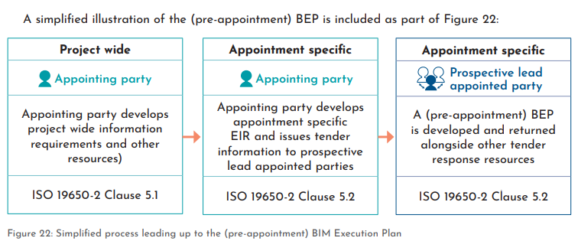

 | Formato de las BEP (previas a la designación)
 | La norma ISO 19650-2 no prescribe el formato de las BEP y, por tanto, puede adoptar la forma de, por ejemplo, un único documento en formato de texto o una herramienta interactiva. El mismo documento o herramienta podría incluir otros recursos de respuesta a la licitación junto con las BEP (previas al nombramiento). El formato de las BEP puede ser predeterminado por la parte contratante. Puede adoptar la forma de una plantilla, que sería un ejemplo de recurso compartido (ISO 19650-2 5.1.6), o de una lista de epígrafes para estructurar las BEP. Si la parte contratante no ha establecido ningún requisito, corresponde a la posible parte contratante principal determinar el formato de las BEP, idealmente en colaboración con su equipo de ejecución.

 | Contenido de las BEP (previas al nombramiento)
 | La norma ISO 19650-2 recomienda el contenido de las BEP (previas al nombramiento) en la cláusula 5.3.2 y establece las consideraciones clave para establecer las BEP del equipo de entrega. Para ello se utiliza el término "deberá considerar". Esto contrasta con la cláusula 5.4.1 de la norma ISO 19650-2, que estipula el contenido de las BEP en el propio nombramiento utilizando la instrucción "deberá". La cláusula 5.3.2 de la norma ISO 19650-2 recomienda que las BEP (previas al nombramiento) cubran siete consideraciones clave diferentes sobre la gestión de la información. Éstas son las siguientes: A) Proporcionar los detalles de las personas que asumen la función de gestión de la información. Se trata de garantizar que la función será desempeñada por personas adecuadamente competentes. También fomenta la consideración temprana de cómo se dotará de recursos a esta función. B) Estrategia de entrega de información propuesta. La cláusula 5.3.2 b) de la norma ISO 19650-2 establece el contenido de la misma: - El enfoque para cumplir con el EIR. - La posible parte principal designada debe considerar y trabajar cada requisito de información y responder al nivel de necesidad de información, los criterios de aceptación y las fechas de entrega establecidas por la parte designante de acuerdo con la cláusula 5.2.1 de la norma ISO 19650-2 Objetivos y metas para producir información en colaboración. Estructura organizativa y relaciones comerciales del equipo de entrega. La división del equipo de entrega en equipos de trabajo. La relación entre las partes designadas y los equipos de trabajo puede ser directa, de uno a uno, o puede ser más complicada (varias partes designadas que forman un equipo de trabajo multidisciplinar, o una parte designada que proporciona varios equipos de trabajo), véase la figura 1.

-
-
-
-

 | C) La estrategia de federación propuesta que adoptará el equipo de ejecución. Véase la Parte 1 de la Guía: Conceptos, sección 6.3.1 para más detalles. D) La matriz de responsabilidad de alto nivel del equipo de entrega. Esta matriz enumerará todos los elementos apropiados dentro del modelo de información y estipulará una parte responsable y el entregable requerido para cada elemento. Por ejemplo, un elemento del modelo de información podría ser el modelo de costes, los entregables asociados a este elemento serían las estimaciones de costes y los planes de costes y la parte responsable sería el futuro aparejador. E) Propuestas de adiciones/modificaciones a los métodos y procedimientos de producción de información del proyecto (si las hay). Las BEP (previas al nombramiento) dan la oportunidad al equipo de entrega de proponer cualquier método y procedimiento adicional que requiera o recomiende por encima de lo especificado por la parte contratante. Por ejemplo, es posible que la parte contratante no haya tenido en cuenta los métodos y procedimientos de producción de información para la captura y entrega de la información de los activos existentes para un proyecto de renovación. Las BEP (previas al nombramiento) pueden establecer los métodos propuestos para ello, incluidos los protocolos de seguridad. F) Propuestas de adiciones/modificaciones a la norma de información del proyecto (si las hay). Las BEP (previas a la designación) ofrecen la oportunidad de que el equipo de ejecución proponga cualquier añadido a la norma de información que requiera o recomiende por encima de lo especificado por la parte designadora. Podría tratarse, por ejemplo, de un sistema de referencia de habitaciones y espacios. G) Propuesta de programa informático, hardware e infraestructura de TI. Por ejemplo, la identificación de un programa que enumere las versiones de software, hardware y TI que utilizará el equipo de entrega. Esto es importante para permitir la colaboración e interacción ent

 | El Plan de Ejecución BIM del equipo de entrega
 | Durante el proceso de finalización de la designación de la parte designada como líder, el PEB (previo a la designación) se revisa y actualiza según sea necesario. Esto podría implicar la revisión de la presentación del contenido en relación con el estándar de información del proyecto, los métodos y procedimientos de producción de información del proyecto y la estrategia de federación propuesta. Cualquier cambio acordado en la norma de información del proyecto debe reflejarse en ese recurso para todo el proyecto. La estrategia de federación debe alinearse con los métodos y procedimientos de producción de información del proyecto acordados y desarrollarse según sea necesario, para garantizar que apoya la producción de la matriz de responsabilidad detallada y el plan maestro de entrega de información. Puede haber otros métodos y procedimientos de producción de información del equipo de entrega que sean coherentes con los métodos y procedimientos de producción de información de todo el proyecto, pero que vayan más allá de ellos, y que deban establecerse en las BEP del equipo de entrega. Las BEP deben actualizarse para confirmar: La responsabilidad y los nombres de las personas que asumirán la función de gestión de la información. El programa de software, hardware e infraestructura de TI que utilizará el equipo de entrega La estrategia de entrega de información del equipo de entrega (según sea necesario) La matriz de responsabilidad de alto nivel del equipo de entrega (según sea necesario). Tenga en cuenta que estos cambios pueden ser necesarios por varias razones, como el tiempo transcurrido para completar el proceso de licitación o el tipo de contrato, o cambios en la disposición de los equipos de tareas en el equipo de entrega, o cambios en las partes designadas. El BEP de este equipo de entrega debe confirmarse entre: La parte contratante y la parte designada principal (ISO 19650-2 cláusula 5.4.6), y La parte designada principal y cada una de las partes designa

-

-
-
-

-
-

 | Lista de control de las acciones y puntos clave a tener en cuenta
 | La parte designada principal desarrolla las BEP en nombre de su equipo de entrega e, idealmente, en colaboración con su equipo de entrega. Si usted es la parte designada principal, desarrolle las MPE (antes de la designación) como parte de su respuesta a la licitación. Si usted es una parte designada (potencial) que se incorpora durante el periodo de licitación de la parte designada principal, contribuya con sus ideas y conocimientos al desarrollo de las BEP (previas a la designación). Tenga en cuenta los puntos a) a g) de la cláusula 5.3.2 de la norma ISO 19650-2. Pueden incluirse consideraciones adicionales para su BEP, que podrían estar estipuladas por la parte contratante, la naturaleza del proyecto o por sus propias políticas y procedimientos corporativos. Revise y confirme las BEP durante el periodo que transcurre entre la indicación de su nombramiento por parte de la parte contratante y la firma del contrato. Mantenga actualizadas las BEP de su equipo de entrega a lo largo de su nombramiento, utilizando procesos de gestión de cambios.

LOD
Tomado de Guia para adoptar BIM (Camacol 2019)
LOD

Se ha elegido la categorización de detalle del documento LEVEL OF DEVELOPMENT SPECIFICATION V2017 de BIM FORUM, para definir el nivel al cual se deben modelar los elementos. El rango va de LOD 100 a LOD 500. LEVEL OF DEVELOPMENT LOD, por sus siglas.

Esta categorización es solo ilustrativa, la definición del LOD dentro de un proyecto puede ser muy específica en cuanto su aplicación dentro de las fases de diseño, esto deberá ser definido dentro del plan de ejecución BIM (BEP) propio del proyecto y dentro de los alcances contractuales establecidos para el mismo.

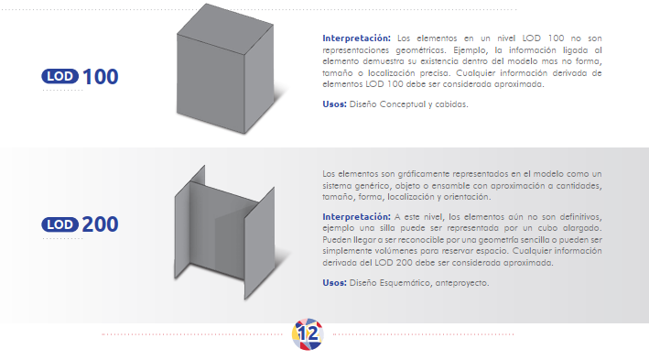

 | Se anexa los documentos:
- | LOD Spec 2020 Part I 2020-12-31
- | LOD Spec 2020 Part II 2020-12-31

ANEXOS VARIOS
